Sheet1
通し番号 | ①表彰・順位 | ②所属（大） | ③所属（小） | ④肩書 | ⑤氏名 | ⑥敬称 | ⑦可変文章
例 | 優勝・最優秀賞 | 〇〇高等学校 | バスケットボール部 | キャプテン | 尾久留 琴葉 | 殿 | 高校生の部
1
2
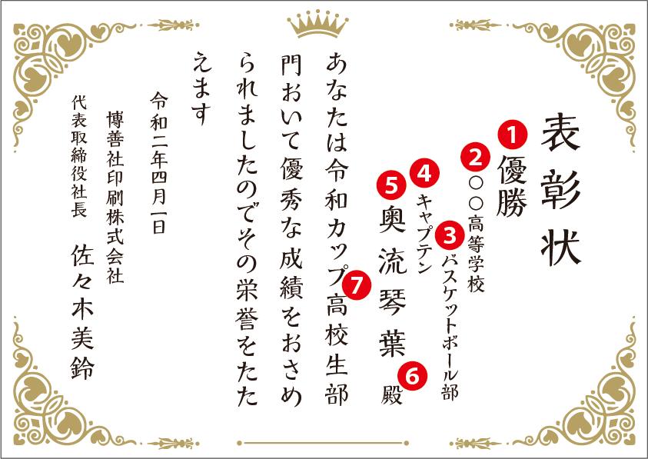
3
4
5
6
7
8
9
10
11
12
13
14 |  |  |  |  |  |  |  | 名入れイメージ
15 |  |  |  |  |  |  |  | ●文字コードは第１、２水準とFA4０～FC4B（シフトJIS）の範囲で
16 |  |  |  |  |  |  |  | 入力してください。それ以外は文字化けします。
17
18
19
20
21
22
23
24
25
26
27
28
29
30
31
32
33
34
35
36
37
38
39
40
41
42
43
44
45
46
47
48
49
50
51
52
53
54
55
56
57
58
59
60
61
62
63
64
65
66
67
68
69
70
71
72
73
74
75
76
77
78
79
80
81
82
83
84
85
86
87
88
89
90
91
92
93
94
95
96
97
98
99
100

